상품제안서
사계절 끈조절 패션마스크 | 상품코드: S14767

 |  |  |  |  |  |  | 02-713-8555 | www.synergygift.co.kr
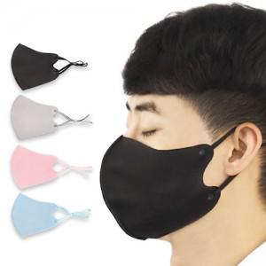

【상세/제작정보】 | 1.스티커 사이즈: 8x3cm (부착위치는 opp포장 위 입니다.) 2.실크1도인쇄 사이즈: 5x2cm * 인쇄 후 상품은 벌크상태(포장이 없는)로 배송되며 재포장시 추가비용이 발생됩니다.

【인쇄/포장옵션】 | 실크, 스티커 / OPP(비닐)

【공급단가】 | 수량 | 300~ | 500~ | 1,000~ | 3,000~ | 5,000~
*VAT별도 | 단가 | 1,120원 | 1,070원 | 1,030원 | 990원 | 970원

【상품 URL】 | https://www.synergygift.co.kr:443/src/goods_detail.php?gdno=17990

